山行報告書
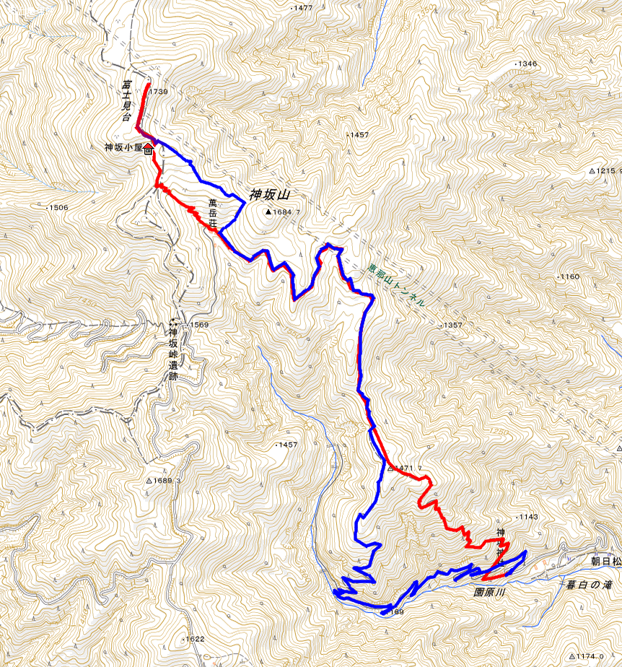
山行報告 |  |  |  |  |  | 報告者 | 大井義則
●山 名 | 富士見台高原1739m |  |  |  |  | 山 域 | 恵那山系

●山行目的 | 360度の大展望と紅葉を楽しむ
●山行期間 | 10月28日土曜日 |  |  |  |  | 天 候 | 晴時々曇り
●メンバー | ＣＬ | 小川 健司 | ＳＬ | 大井 義則 | 丹羽 昇

●コースタイム
岐南町役場駐車場6:00＝7:50神坂駐車場8:00→10:50萬岳荘11：15→12：00富士見台高原12:250→萬岳荘12:50→15:15神坂神社駐車場15:30＝岐南町役場駐車場17：30

●現地の状況及び感想その他
登山口の神坂神社駐車場は充分な余裕があった 高原登山口出会いまでは急坂が続く 時折、冷風に当たるが快適な気候 登りはダケカンバとカラ松、下りでは富士見台高原分岐から景色の良い、ぶなコースを選びカエデとモミジのコラボが美しかった 萬岳荘までは車で入れて定期バスもあるので、その先の富士見台までは軽装の登山者で賑わっていた 雲に遮られ中央アルプス等の遠望は利かなかったが360度の展望は楽しめた 萬岳荘から上は熊笹の広々した草原であるが紅葉はない

●ヒヤリハット報告

●事故の有無（有の場合その詳しい状況と原因、対策）
なし
●準備段階での問題点とその対策
なし

